Sheet1
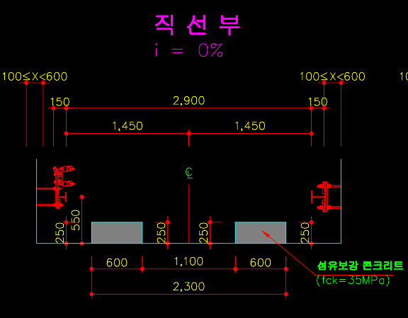
 | R | i | h1 | h2 | h3 | h4 | ang | LH_ref | RH_ref | LH | RH | diff_ref | diff_calc
 | inf | 0 | 250 | 250 | 250 | 250 | 0 | 0 | 0 | 0.0 | 0.0 | 0.0 | 0.0
 |  | 1 | 247 | 253 | 264 | 270 | 0.57 | 0 | 17 | -8.5 | 8.5 | 17.0 | 17.0
 |  | 2 | 244 | 256 | 278 | 290 | 1.15 | 0 | 34 | -17.0 | 17.0 | 34.0 | 34.0
 | 1000 | 2.8 | 241.6 | 258.4 | 289.2 | 306 | 1.60 | 0 | 47.6 | -23.8 | 23.8 | 47.6 | 47.6
 |  | 3 | 241 | 259 | 292 | 310 | 1.72 | 0 | 51 | -25.5 | 25.5 | 51.0 | 51.0
 |  | 4 | 238 | 262 | 306 | 330 | 2.29 | 0 | 68 | -34.0 | 34.0 | 68.0 | 67.9
 |  | 5 | 235 | 265 | 320 | 350 | 2.86 | 0 | 85 | -42.4 | 42.4 | 85.0 | 84.9
 | 500 | 5.7 | 232.9 | 267.1 | 329.8 | 364 | 3.26 | 0 | 96.9 | -48.4 | 48.4 | 96.9 | 96.7
\leq | 450 | 6 | 232 | 268 | 334 | 370 | 3.43 | 0 | 102 | -50.9 | 50.9 | 102.0 | 101.8

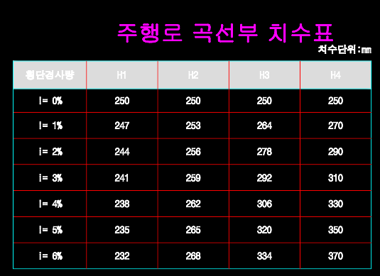
 | - 중앙 ANG03은 3.5도 이내의 값이 나와야 정상.
 | - 우회전과 좌회전시 횡기울기 기준점이 회전 내륜 기준임. 좌회전시 LH, 우회전시 RH

 | - h1~h4 : i값에 따른 각 분리형 노면의 높이값
 | - ang : i값, R값에 따라 직선부/곡선부에서 중앙 기울기센서가 가져야 하는 값
 | - LH_ref, RH_ref : h1~h4에 따라, 평지에서 횡기울기 발생시 차량 좌측, 우측 각각의 높이(계산된 값)
 | - LH, RH : 중앙 기울기센서, ANG03 기준으로 평면성 계산시 나오는 값

 | - diff_ref : LH_ref, RH_ref 의 차이
 | - diff_calc : 평면성 계산시, 중앙 기울기센서만으로 측정했을 때의 LH, RH 차이

